상품제안서
송학나전볼펜+송학나전명함 | 상품코드: S32261

 |  |  |  |  |  |  | 02-713-8555 | www.synergygift.co.kr
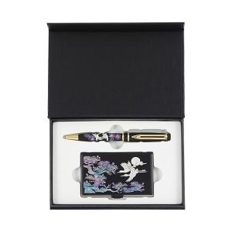

【상세/제작정보】

【인쇄/포장옵션】 | 레이저2곳 / 포장지포장

【공급단가】 | 수량 | 20~ | 100~ | 300~ | 500~ | 1,000~
*VAT별도 | 단가 | 30,200원 | 29,200원 | 28,500원 | 27,500원 | 27,000원

【상품 URL】 | https://www.synergygift.co.kr:443/src/goods_detail.php?gdno=32261

